Sheet1
 |  |  | 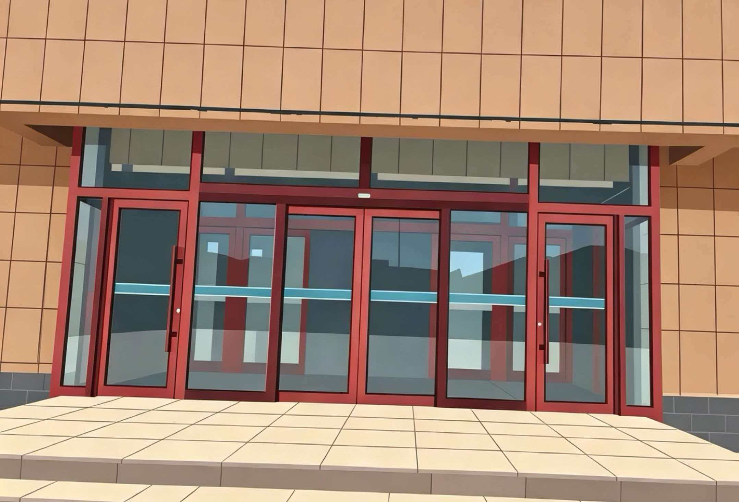
报价单
序号 | 名称 | 规格型号 | 单位 | 数量 | 含税总价（元） | 备注
1 | 综合办公楼大门设计施工项目 | 664*307*63 | 套 | 1 |  | 平开双开门

合计（元）：
需要附加设计效果图
公司名称（加盖公章）： 联系人： 联系方式：

